Ark1
Figur 37: I hvilken grad respondenterne mener, at følgende lande er vigtige alliancepartnere for Danmark. Gennemsnit.
 | 2014 |  |  | 2013
 | Gennemsnit | N |  | Gennemsnit | N
USA | 4.7 | 136 |  | 4.59 | 144
Storbritannien | 4.4 | 136 |  | 4.53 | 144
Frankrig | 3.6 | 135 |  | 3.55 | 144
Tyskland | 4.1 | 135 |  | 4.10 | 144
Holland | 3.3 | 135 |  | 3.24 | 144
Sverige | 3.3 | 134 |  | 3.38 | 144
Norge | 3.7 | 135 |  | 3.59 | 144
Finland | 2.8 | 134 |  | 2.81 | 144

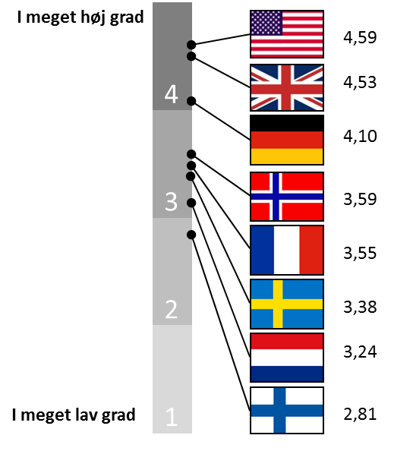
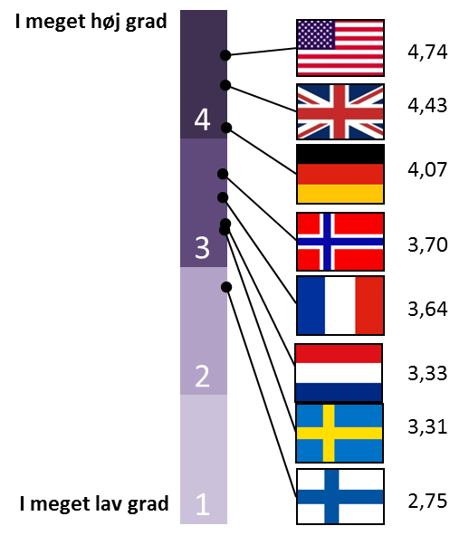

Figur 38: I hvilken grad respondenterne mener, at Danmark har fordel af at operere sammen med følgende lande. Gennemsnit.
 | 2014 |  |  | 2013
 | Gennemsnit | N |  | Gennemsnit | N
USA | 4.5 | 136 |  | 4.39 | 141
Storbritannien | 4.5 | 136 |  | 4.43 | 141
Frankrig | 3.7 | 134 |  | 3.65 | 141
Tyskland | 3.8 | 134 |  | 3.56 | 141
Holland | 3.5 | 133 |  | 3.48 | 141
Sverige | 3.2 | 134 |  | 3.29 | 141
Norge | 3.7 | 136 |  | 3.65 | 141
Finland | 2.9 | 131 |  | 2.86 | 139
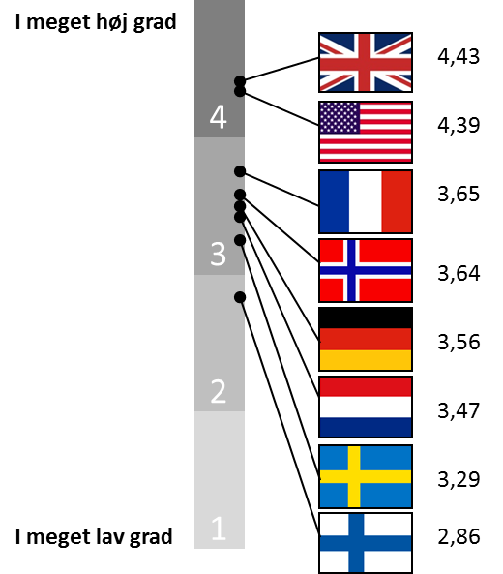
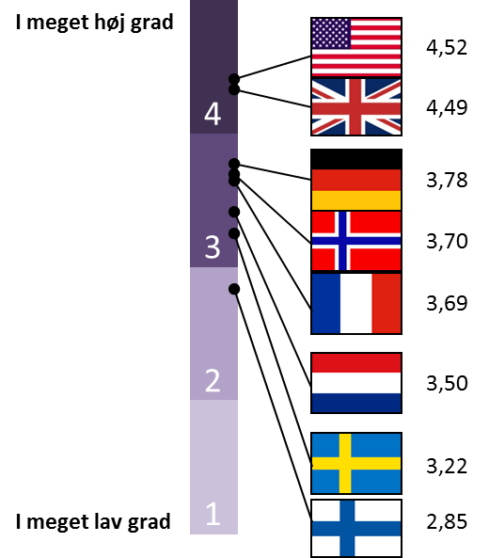

Figur 39: I hvilken grad respondenterne mener, at følgende internationale organisationer er vigtige for Danmark. Gennemsnit.
 | 2014 |  |  | 2013
 | Gennemsnit | N |  | Gennemsnit | N
FN | 4.2 | 136 |  | 4.17 | 145
EU | 4.7 | 136 |  | 4.66 | 145
NATO | 4.7 | 136 |  | 4.46 | 145
OECD | 3.5 | 136 |  | 3.61 | 142
Arktisk Råd | 4.0 | 134 |  | 4.02 | 144
Nordisk Råd | 2.9 | 136 |  | 2.82 | 144
OSCE | 3.3 | 136 |  | 3.07 | 140
WTO | 3.8 | 135 |  | 3.87 | 143
Europarådet | 3.0 | 136 |  | 3.07 | 144
Den Europæiske Menneskerettighedsdomstol | 3.3 | 135 |  | 3.40 | 144

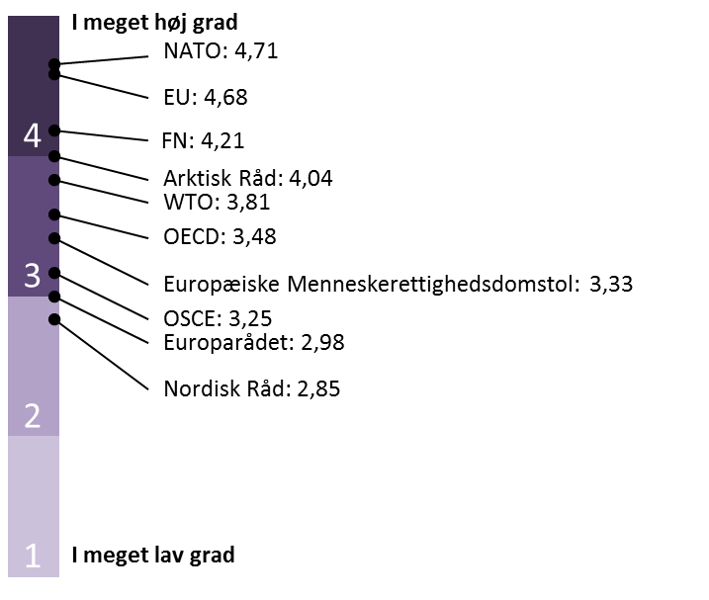
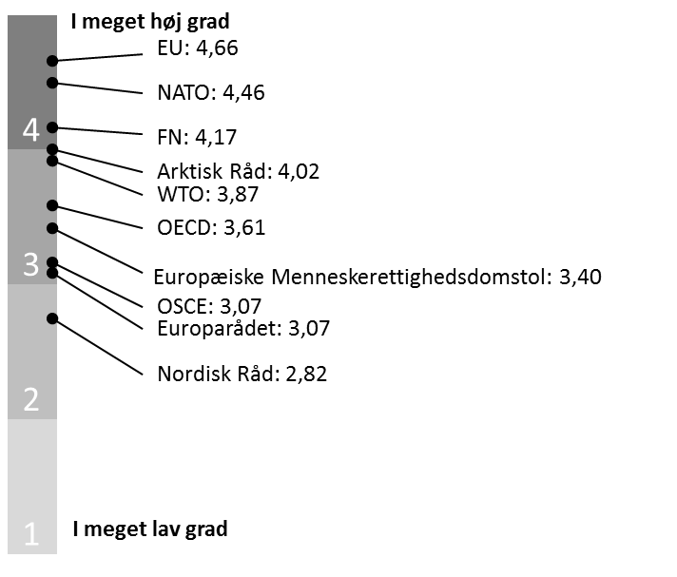

Figur 40: I hvilken grad respondenterne mener, at værdier er en drivkraft i dansk udenrigs- og sikkerheds-politik. Gennemsnit og procent.

 | 2014 |  | 2013
 | Gns. | n | Gns. | n
Gennemsnit | 3.7 | 136 | 3.58 | 143
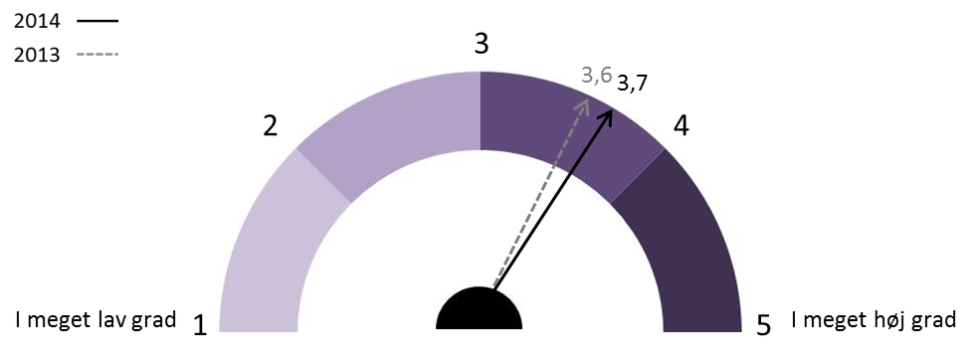

Procent | 2014 | 2013
I høj grad | 71 | 66
Hverken/eller | 22 | 15
I lav grad | 7 | 19

Figur 41: I hvilken grad respondenterne mener, at interesser er en drivkraft i dansk udenrigs- og sikkerhedspolitik. Gennemsnit og procent.

 | 2014 |  | 2013
 | Gns. | n | Gns. | n
Gennemsnit | 3.99 | 136 | 4.04 | 143

Procent | 2014 | 2013
I høj grad | 83 | 87
Hverken/eller | 11 | 7
I lav grad | 6 | 6

